Prijsformat
 | EA Verwerken van deelstromen milieustraten
 | Intern kenmerk: SWF 21134 |  |  |  |  | Versie 3 7-2-2022
 | Bijlage 5. Prijsformat
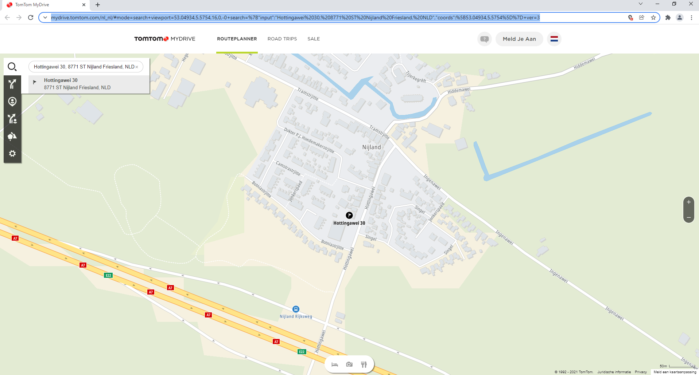
 | <Inschrijver dient enkel de "licht-blauwe" cellen in te vullen>

 | Bedrijfsnaam inschrijver:

 | Contactpersoon:

 |  |  | A | B | C | D | E | Afvalzwaartepunt |  | Afvalbrengpunt |  | F | G | H | I
 | Perceel | Verwerken van deelstroom: | Gemiddelde beladings-graad (t) | Inschrijf-prijs per t.¹ | Niveau CO2-prestatie-ladder | Niveau MVO-prestatie-ladder | Fictieve inschrijfprijs (A*(B-2*(%C+D)) | Postcode | Huisnr. | Postcode | Huisnr. | Tijd volgens tomtom routeplan-ner in min. ² | Kosten per min. | Transport-kosten vice versa((F*G)*2) | TOTALE KOSTEN (E+H)
 | 1 | Veegafval | 15 |  |  |  | € 0.00 | 8771ST | 30 |  |  |  | € 1.34 | € - | € 0.00
 | 2 | B-hout | 7 |  |  |  | € 0.00 | 8771ST | 30 |  |  |  | € 1.34 | € - | € 0.00
 | 3 | C-hout | 7 |  |  |  | € 0.00 | 8771ST | 30 |  |  |  | € 1.34 | € - | € 0.00
 | 4 | Harde kunststoffen | 3 |  |  |  | € 0.00 | 8771ST | 30 |  |  |  | € 1.34 | € - | € 0.00
 | 5 | Puin | 15 |  |  |  | € 0.00 | 8771ST | 30 |  |  |  | € 1.34 | € - | € 0.00
 | 6 | Dakbedekking | 8 |  |  |  | € 0.00 | 8771ST | 30 |  |  |  | € 1.34 | € - | € 0.00
 | 7 | Gips | 10 |  |  |  | € 0.00 | 8771ST | 30 |  |  |  | € 1.34 | € - | € 0.00

 | ¹ Inschrijfprijs per ton exclusief BTW en exclusief verbrandingsbelasting
 | ² bereken de korste tijd dus zonder oponthoud door files e.d. met behulp van de Tomtom routeplanner:
https://mydrive.tomtom.com/nl_nl/#+viewport=52.1855,4.10135,6.24,0,-0+ver=3
 | Plan Route op basis van SNELSTE route en voertuigafmetingen: Vrachtwagen vanaf het Afvalzwaartepunt (Hottingawei 30, 8771 ST Nijland) tot het Afvalbrengpunt (zie voorbeeld hiernaast)

 | De Inschrijver verklaart deze Inschrijving te doen overeenkomstig de bepalingen van de Aanbestedingswet 2012 en met inachtneming van de bepalingen en de gegevens, zoals deze zijn omschreven in de voor de Inschrijving relevante stukken van de aanbesteding met kenmerk SWF 21134 d.d. 12 januari 2022. Onder bedoelde bepalingen vallen nadrukkelijk ook de verplichtingen uit hoofde van de bepalingen inzake de arbeidsbescherming en de arbeidsvoorwaarden die gelden op de plaats waar de verrichting wordt uitgevoerd.

 |  | Gedaan te: | plaats:

 |  | Datum: | datum:

 |  | De Inschrijver: | handtekening:

 |  |  | 2e handtekening bij gezamenlijke bevoegdheid:

